S3-fr
Suivi du projet de vente d’œufs
Profit brut (MAD) | Prix (MAD) | Œufs vendus | Œufs cassés | Œufs produits | Semaine
 | 2 |  | 3 | 45 | Semaine 1
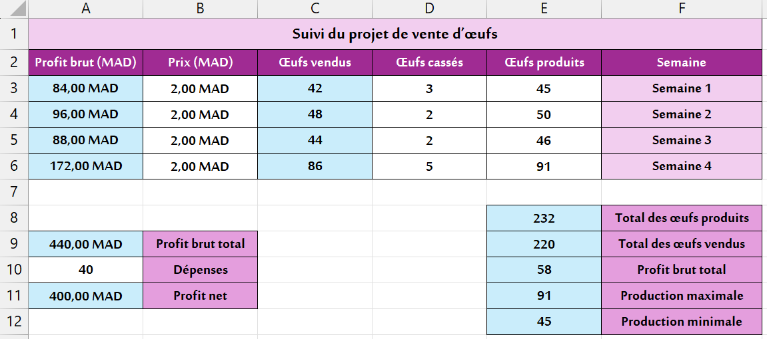
 | 2 |  | 2 | 50 | Semaine 2
 | 2 |  | 2 | 46 | Semaine 3
 | 2 |  | 5 | 91 | Semaine 4

 |  |  |  |  | Total des œufs produits
 | Profit brut total |  |  |  | Total des œufs vendus
40 | Dépenses |  |  |  | Profit brut total
 | Profit net |  |  |  | Production maximale
 |  |  |  |  | Production minimale

S3-ar

تتبع مشروع بيع البيض
الربح الخام بالدرهم | السعر (درهم) | البيض المباع | البيض المكسور | البيض المنتج | الأسبوع
 | 2 |  | 3 | 45 | الأسبوع 1
 | 2 |  | 2 | 50 | الأسبوع 2
 | 2 |  | 2 | 46 | الأسبوع 3
 | 2 |  | 5 | 91 | الأسبوع 4

 |  |  |  |  | مجموع البيض المنتج
 | مجموع الربح الخام |  |  |  | مجموع البيض المباع
40 | المصاريف |  |  |  | المعدل الأسبوعي للإنتاج
 | الربح الصافي |  |  |  | اكبر قيمة من حيث الإنتاج
 |  |  |  |  | اصغر قيمة من حيث الإنتاج

